睿扬精选2号-表格
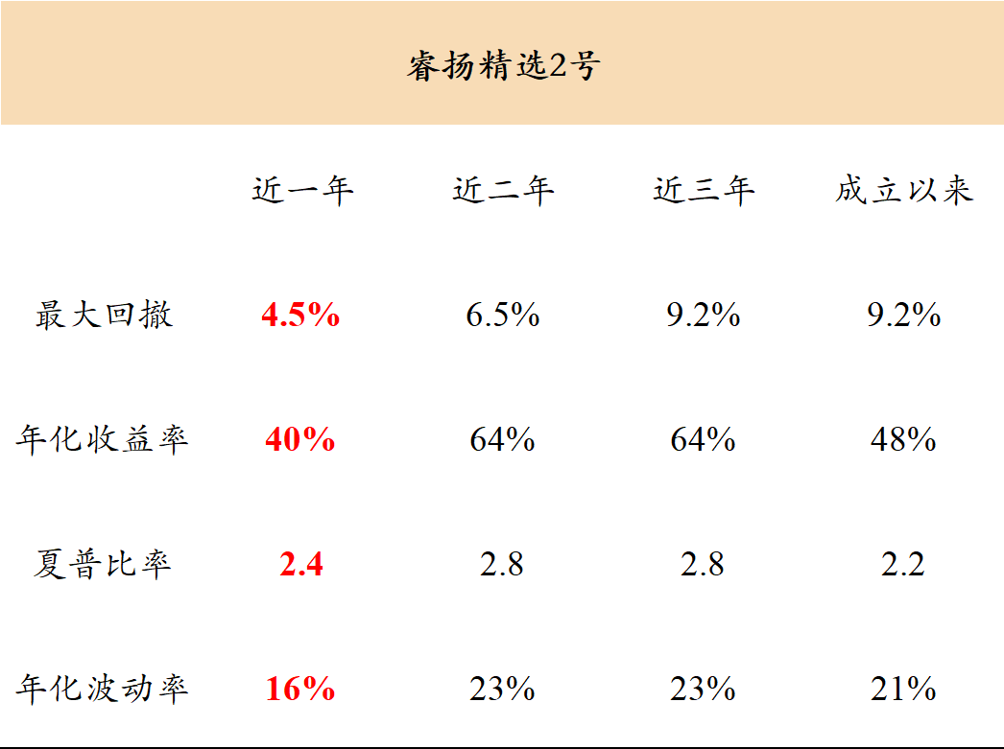
睿扬精选2号
 | 近一年 | 近二年 | 近三年 | 成立以来
最大回撤 | 4.5% | 6.5% | 9.2% | 9.2%
年化收益率 | 40% | 64% | 64% | 48%
夏普比率 | 2.4 | 2.8 | 2.8 | 2.2
年化波动率 | 16% | 23% | 23% | 21%

睿扬尊享1号-表格
睿扬尊享1号
 | 近一年 | 近二年 | 近三年 | 成立以来
最大回撤 | 4.5% | 6.5% | 9.2% | 9.2%
年化收益率 | 40% | 64% | 64% | 23%
夏普比率 | 2.4 | 2.8 | 2.8 | 2.2
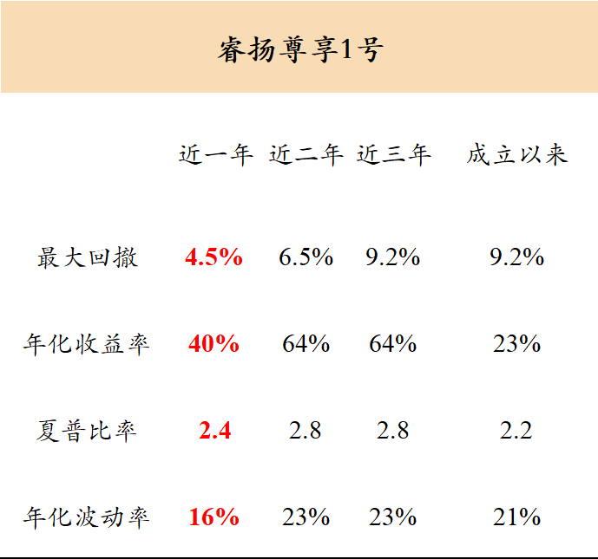
年化波动率 | 16% | 23% | 23% | 21%

睿扬专享1号-表格
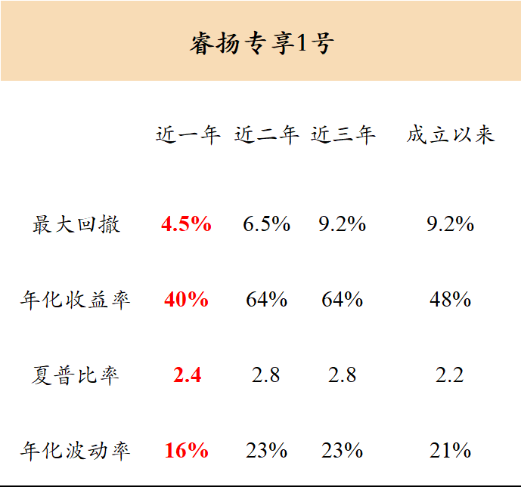
睿扬专享1号
 | 近一年 | 近二年 | 近三年 | 成立以来
最大回撤 | 4.5% | 6.5% | 9.2% | 9.2%
年化收益率 | 40% | 64% | 64% | 48%
夏普比率 | 2.4 | 2.8 | 2.8 | 2.2
年化波动率 | 16% | 23% | 23% | 21%

睿扬多策略1号-表格
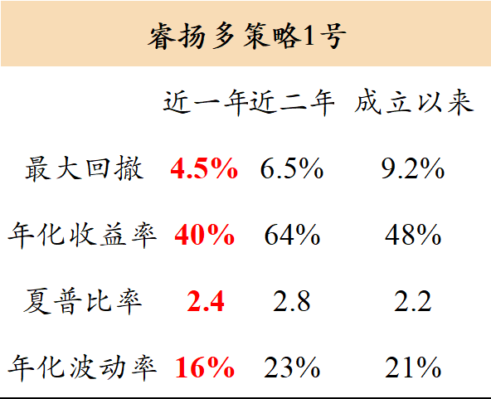
睿扬多策略1号
 | 近一年 | 近二年 | 成立以来
最大回撤 | 4.5% | 6.5% | 9.2%
年化收益率 | 40% | 64% | 48%
夏普比率 | 2.4 | 2.8 | 2.2
年化波动率 | 16% | 23% | 21%

